Intro
Breuk - kommagetal - procent


Oefening 1: breuken

Oefening 2: kommagetallen

Oefening 3: procenten

?
Hulppagina

☑
Voor de leerkracht

Breuk
1.Breuken omzetten
?

Nr. | Breuk | Kommagetal |  | Procent | Evaluatie 1 | Evaluatie 2 | Punt 1 | Punt 2 | P1+P2


1 | 1/4 |  | en |  | vul in | vul in | 0 | 0 | 0
2 | 2/5 |  | en |  | vul in | vul in | 0 | 0 | 0
3 | 3/4 |  | en |  | vul in | vul in | 0 | 0 | 0
4 | 35/100 |  | en |  | vul in | vul in | 0 | 0 | 0
5 | 9/5 |  | en |  | vul in | vul in | 0 | 0 | 0
6 | 9/3 |  | en |  | vul in | vul in | 0 | 0 | 0
7 | 150/100 |  | en |  | vul in | vul in | 0 | 0 | 0
8 | 5/4 |  | en |  | vul in | vul in | 0 | 0 | 0
9 | 1/8 |  | en |  | vul in | vul in | 0 | 0 | 0
10 | 10/5 |  | en |  | vul in | vul in | 0 | 0 | 0

 |  |  |  | blijven oefenen |  | TOTAAL AANTAL PUNTEN |  |  | 0
 |  |  |  |  |  |  |  |  | /20

Kommagetal
2.Kommagetallen omzetten
?

Nr. | Kommagetal | Breuk |  | Procent | Evaluatie 1 | Evaluatie 2 | Punt 1 | Punt 2 | P1+P2


1 | 0.1 |  | en |  | vul in | vul in | 0 | 0 | 0
2 | 2.5 |  | en |  | vul in | vul in | 0 | 0 | 0
3 | 0.9 |  | en |  | vul in | vul in | 0 | 0 | 0
4 | 3.4 |  | en |  | vul in | vul in | 0 | 0 | 0
5 | 0.125 |  | en |  | vul in | vul in | 0 | 0 | 0
6 | 0.25 |  | en |  | vul in | vul in | 0 | 0 | 0
7 | 1.5 |  | en |  | vul in | vul in | 0 | 0 | 0
8 | 0.5 |  | en |  | vul in | vul in | 0 | 0 | 0
9 | 0.8 |  | en |  | vul in | vul in | 0 | 0 | 0
10 | 0.75 |  | en |  | vul in | vul in | 0 | 0 | 0

 |  |  |  | blijven oefenen |  | TOTAAL AANTAL PUNTEN |  |  | 0
 |  |  |  |  |  |  |  |  | /20

Procent
3.Procenten omzetten
?

Nr. | Procenten | Kommagetal |  | Breuk | Evaluatie 1 | Evaluatie 2 | Punt 1 | Punt 2 | P1+P2

Ben je klaar met alle oefeningen? Klik op de cupcake.

1 | 50% |  | en |  | vul in | vul in | 0 | 0 | 0
2 | 15% |  | en |  | vul in | vul in | 0 | 0 | 0
3 | 35% |  | en |  | vul in | vul in | 0 | 0 | 0
4 | 45% |  | en |  | vul in | vul in | 0 | 0 | 0
5 | 200% |  | en |  | vul in | vul in | 0 | 0 | 0
6 | 9% |  | en |  | vul in | vul in | 0 | 0 | 0
7 | 25% |  | en |  | vul in | vul in | 0 | 0 | 0
8 | 36% |  | en |  | vul in | vul in | 0 | 0 | 0
9 | 150% |  | en |  | vul in | vul in | 0 | 0 | 0
10 | 75% |  | en |  | vul in | vul in | 0 | 0 | 0

 |  |  |  | blijven oefenen |  | TOTAAL AANTAL PUNTEN |  |  | 0
 |  |  |  |  |  |  |  |  | /20

Hulp
Even opfrissen...
 |  | Terug naar oef.: | Terug naar oef.:

1
2
3
Procent
Breuk
Kommagetal

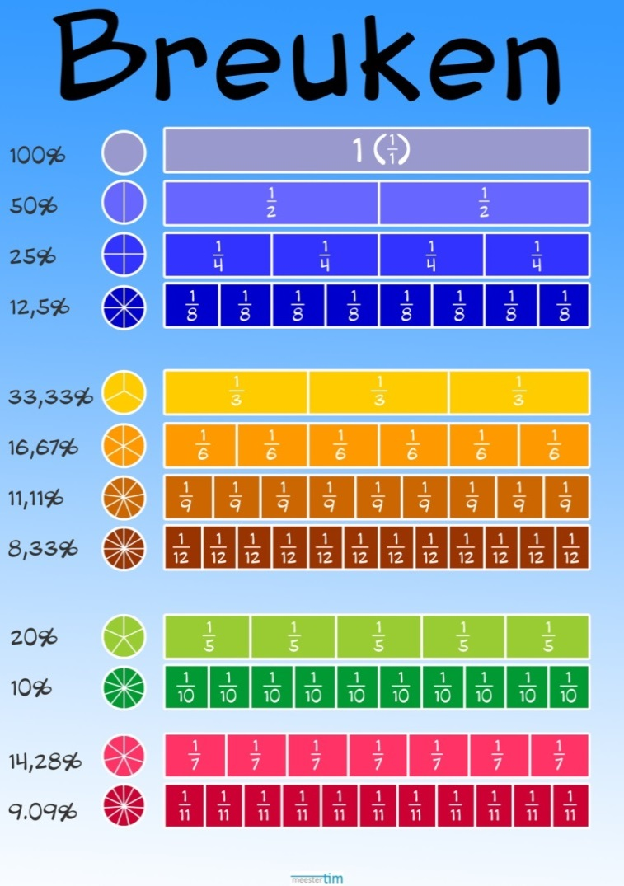

è | 1.00
è | 0.50
è | 0.25
è | 0.125

è | 0.33
è | 0.17
è | 0.11
è | 0.08

è | 0.20
è | 0.10

è | 0.14
è | 0.09

Leerkracht
Voor de leerkracht...
 |  | Terug naar oef.: | Terug naar oef.:

1
2
3

Doelgroep:

Lesonderwerp:
Lesdoelen:
 | n Dit interactief excel werkblad is gemaakt voor het 5e leerjaar.
 | n Breuken, kommagetallen en procenten omzetten.

n Een breuk vereenvoudigen naar een niet-vereenvoudigbare breuk.
n In eenvoudige en zinvolle gevallen de gelijkwaardigheid van breuken, kommagetallen en percenten verklaren.
n Percenten lezen en schrijven.

Verrassing



Prima gewerkt!
Je mag nu een beetje ontspannen en een boek lezen.

